Sheet2
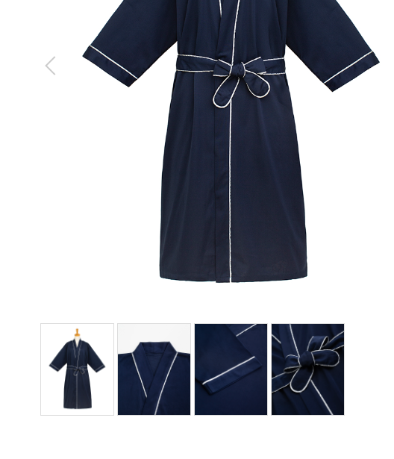
ガウン
製品番号: | GS-G003
分類 | GOWN ガウン
素材： | ポリエステル65％/ 綿35％

 | 后面图片修饰去掉小胳膊，背景，同前GS-G001,GS-G002
 | 不再重述
 | 细节图可能拍重复了，可以根据自己调整删除

 |  | 1.修饰图片，去掉小胳膊，小夹子，背景
 |  | 2.本章图片有细节图。 | 图例如下

